최종
견 적 서

(재)강원지역사업평가원 |  | 귀하
전화 :
팩스 :
담당 :

아래와 같이 견적합니다.

견 적 합 계 : | ₩11,880,000
견 적 일 자 : | 2014-09-08
결 재 조 건 :

품 명 | 규 격 | 수 량 | 단 가 | 금 액 | 세 액 | 합 계 액

컴퓨터 | HP 600 G1 G8R01PA | 8 | 872,727 | 6,981,818 | 698,182 | 7,680,000
 | 물품식별번호 22698302
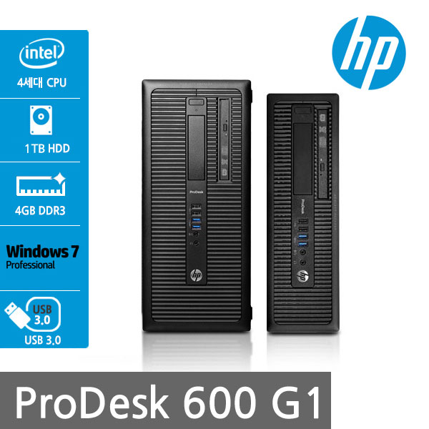
 | 인텔 i5-4570 쿼드코어 (3.2GHz up to 3.6GHz)
 | 4GB 1,600MHz DDR3 Memory (max 32GB)
 | 500GB HDD
 | DVD Super Multi
 | Intel HD Graphics 4600
 | intel Q85 chipset
 | (4) USB 3.0 port / (6) USB 2.0 port
 | (1) RS-232 serial port
 | PS/2 keyboard and mouse port
 | (1) VGA video port, (2) DisplayPort with multi-stream video port
 | (1) PCI Express x16 port
 | (3) PCI Express x1 port

모니터 | HP P231 | 8 | 227,273 | 1,818,182 | 181,818 | 2,000,000
 | 물품식별번호 22698902

 | 23" 모니터 IPS패널 (눈부심 방지 무광코팅)
 | 1920 x 1080 Full H0 해상도

옵션 | 메모리 16G 업그레이드 | 8 | 150,000 | 1,200,000 | 120,000 | 1,320,000
 | SSD 6G 128GB 추가 | 8 | 100,000 | 800,000 | 80,000 | 880,000

* 결제계좌 : 신한 110-138-600484 씨-넷 |  |  | 합 계 | 10,800,000 | 1,080,000 | 11,880,000
* 견적담당 : | 조규장(010-2910-7760)
* REMARK
1. 조달구매시 제품 견적입니다. (조달수수료 별도)

